상품제안서
칼라인쇄커버 점착메모함(G형) | 상품코드: F23433

 |  |  |  |  |  |  | 02-412-0044 | www.easy1.co.kr
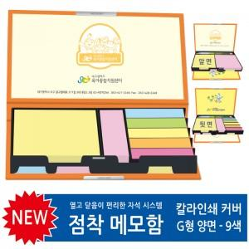

【상세/제작정보】

【인쇄/포장옵션】 | 풀칼라 / OPP(비닐)

【공급단가】 | 수량 | 100~ | 300~ | 500~ | 1,000~ | 3,000~
*VAT별도 | 단가 | 6,440원 | 6,210원 | 5,980원 | 5,750원 | 5,520원

【상품 URL】 | http://www.easy1.co.kr/src/goods_detail.php?gdno=23433

